关系图
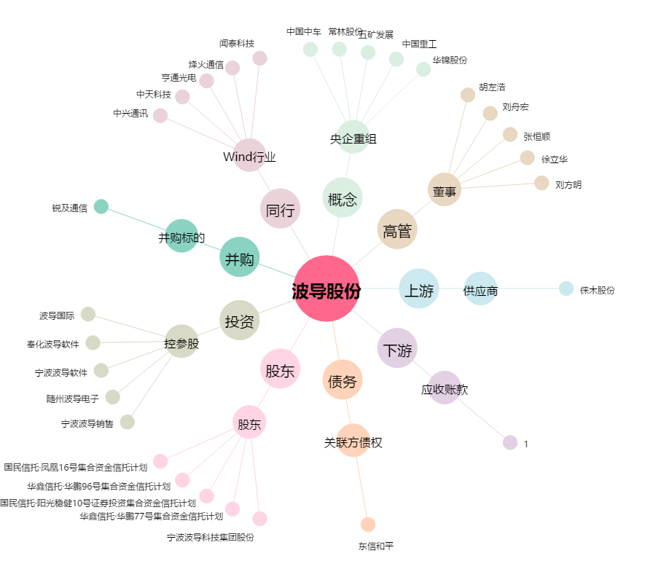
波导股份[600130.SH] - 关系概览图

